Paso1
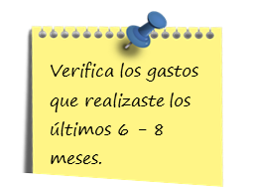

GASTOS MENSUALES

Gastos | MES 1 | MES 2 | MES 3 | MES 4 | MES 5 | MES 6 | MES 7 | MES 8 | TOTAL
Agua |  |  |  |  |  |  |  |  | Q0.00
Ahorro |  |  |  |  |  |  |  |  | Q0.00
Comida |  |  |  |  |  |  |  |  | Q0.00
Educación |  |  |  |  |  |  |  |  | Q0.00
Electricidad/ Luz |  |  |  |  |  |  |  |  | Q0.00
Entretenimiento |  |  |  |  |  |  |  |  | Q0.00
Gas |  |  |  |  |  |  |  |  | Q0.00
Internet |  |  |  |  |  |  |  |  | Q0.00
Mantenimiento de vehículos y/o casa |  |  |  |  |  |  |  |  | Q0.00
Medicamentos |  |  |  |  |  |  |  |  | Q0.00
Pago crédito |  |  |  |  |  |  |  |  | Q0.00
Seguros |  |  |  |  |  |  |  |  | Q0.00
Teléfono móvil |  |  |  |  |  |  |  |  | Q0.00
Teléfono particular |  |  |  |  |  |  |  |  | Q0.00
Transporte |  |  |  |  |  |  |  |  | Q0.00
TV por cable |  |  |  |  |  |  |  |  | Q0.00
Vivienda |  |  |  |  |  |  |  |  | Q0.00
TOTAL | Q0.00 | Q0.00 | Q0.00 | Q0.00 | Q0.00 | Q0.00 | Q0.00 | Q0.00 | Q0.00

Lista cada gasto que pueda permitirte ahorros e intégralos en grandes categorías. Hazte las preguntas siguientes:
☑ ¿En qué renglones puedo ahorrar?
☑ ¿Cuáles gastos son necesarios y prioritarios?
☑ ¿Sabes cuánto gastas mensualmente por pago de intereses?
☑ ¿Qué porcentaje de tu ingreso está comprometido con el pago de deudas?
Gasto |  | Importe Mensual
1. Educación |  | Q0.00
2. Esparcimiento o recreación |  | Q0.00
3. Mantenimiento del Hogar |  | Q0.00
4. Vehículo / transporte |  | Q0.00
5. Familia |  | Q0.00
6. Varios |  | Q0.00
TOTAL |  | Q0.00

Paso2
Revisa cada gasto y establece un plan de acción para ahorrar un poco en cada uno y reunir el 10% para tu Plan de Pago de Deudas.

Gasto |  | Importe |  | Monto a reducir | % Porcentaje de Reducción del Total de Gastos | % Porcentaje de Reducción del Total de Gastos
1. Educación |  | Q0.00 |  | Q50.00 | #DIV/0! |  | Al reducir tus gastos en un porcentaje igual o mayor a 10%, te facilitará ahorrar y reunir más dinero para tu Plan de Pago de Deudas. ¡Adelante!
2. Esparcimiento o recreación |  | Q0.00 |  | Q25.00
3. Mantenimiento del Hogar |  | Q0.00 |  | Q100.00
4. Vehículo / transporte |  | Q0.00 |  | Q100.00 |  |  | Si el porcentaje de reducción de tus gastos es menor a 10%, toma nota y verifica si es posible aún más reducir tus gastos. De igual forma, vas en buen camino.
5. Familia |  | Q0.00 |  | Q200.00
6. Varios |  | Q0.00 |  | Q400.00
TOTAL |  | Q0.00 |  | Q875.00
 |  |  |  |  |  |  | ¿No han podido reducir tus gastos? Elabora tu Plan de acción para verificar en qué estas gastando más e intenta realizar acciones para lograr tu meta.
Tips:
✓Llevar almuerzo en lugar de comer en la calle te puede ahorrar Q500.00 mensuales.
✓Preparar comidas en casa, en lugar de ir a un restaurante el fin de semana, puede ahorrate Q500.00.
✓Pon en práctica el hábito del Consumo Inteligente.

Acciones para reducir gastos
Gasto | Actividad |  | Fecha inicio | Fecha Fin | Resultado
Educación

Esparcimiento o recreación

Mantenimiento del Hogar

Vehículo/ Transporte

Familia

Varios

Paso3
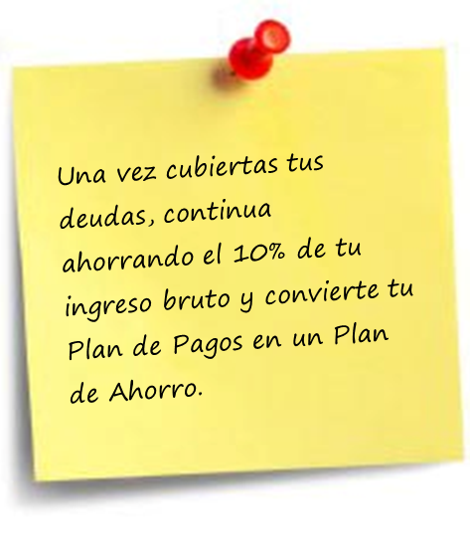

Elabora tu Plan para Eliminación de Deudas
1. Lista cada una de tus Deudas:

Deuda | Saldo total del Crédito | Pago mensual o el mínimo obligatorio | Tiempo en el que se liquida el adeudo (meses)
Pago Tarjeta de Crédito | Q6,000.00 | Q800.00 | 7.50
Pago Compra de Muebles | Q10,000.00 | Q1,000.00 | 10.00
Pago Préstamo Negocio | Q20,000.00 | Q1,000.00 | 20.00
Pago Préstamo Vehículo | Q80,000.00 | Q2,600.00 | 30.77
Pago Hipoteca | Q100,000.00 | Q2,500.00 | 40.00

Ordena y enumera tus deudas, poniendo en primer lugar la deuda que requiera el menor tiempo para pagarse (créditos en su etapa final de pago de corto plazo)

Deuda | Tiempo para pagarse (De menor a mayor) | Saldo Total del Crédito | Pago mensual o el mínimo obligatorio
Deuda 1 | 7.50 | Q6,000.00 | Q800.00
Deuda 2 | 10.00 | Q10,000.00 | Q1,000.00
Deuda 3 | 20.00 | Q20,000.00 | Q1,000.00
Deuda 4 | 30.77 | Q80,000.00 | Q2,600.00
Deuda 5 | 40.00 | Q100,000.00 | Q2,500.00

2. Cada mes cubre el pago mínimo de todas tus deudas. En el caso de la deuda Nro. 1 paga:

Deuda | Tiempo para pagarse | Pago mensual o el mínimo obligatorio | 10% de Ingreso Neto (Paso 2) | Pago mensual durante el tiempo a pagarse
Deuda 1 | 7.50 | Q800.00 | Q875.00 | Q1,675.00

3. Repite mes a mes hasta pagar totalmente tu deuda Nro. 1

4. Continua cubriendo el pago mínimo de cada deuda. En el caso de la deuda Nro. 2, cubre:

Deuda | Tiempo para pagarse | Pago mensual o el mínimo obligatorio | 10% de Ingreso Neto (Paso 2) | Pago mínimo (Deuda 1) | Pago mensual durante el tiempo a pagarse
Deuda 2 | 10.00 | Q1,000.00 | Q875.00 | Q800.00 | Q2,675.00

5. Repite mes a mes hasta pagar totalmente tu deuda Nro. 2.

6. Continua cubriendo el pago mínimo de cada deuda. En el caso de la deuda Nro. 3, paga:

Deuda | Tiempo para pagarse | Pago mensual o el mínimo obligatorio | 10% de Ingreso Neto (Paso 2) | Pago mínimo (Deuda 1 y 2) | Pago mensual durante el tiempo a pagarse
Deuda 3 | 20.00 | Q1,000.00 | Q875.00 | Q1,800.00 | Q3,675.00

7. Repite mes a mes hasta pagar totalmente tu deuda Nro. 3 y continua con las siguientes.

Deuda | Tiempo para pagarse | Pago mensual o el mínimo obligatorio | 10% de Ingreso Neto (Paso 2) | Pago mínimo (Deuda 1,2,y 3) | Pago mensual durante el tiempo a pagarse
Deuda 4 | 30.77 | Q2,600.00 | Q875.00 | Q2,800.00 | Q6,275.00

Deuda | Tiempo para pagarse | Pago mensual o el mínimo obligatorio | 10% de Ingreso Neto (Paso 2) | Pago mínimo (Deuda 1,2,3 y 4) | Pago mensual durante el tiempo a pagarse
Deuda 5 | 40.00 | Q2,500.00 | Q875.00 | Q5,400.00 | Q8,775.00

